Bitácora Desarrollo
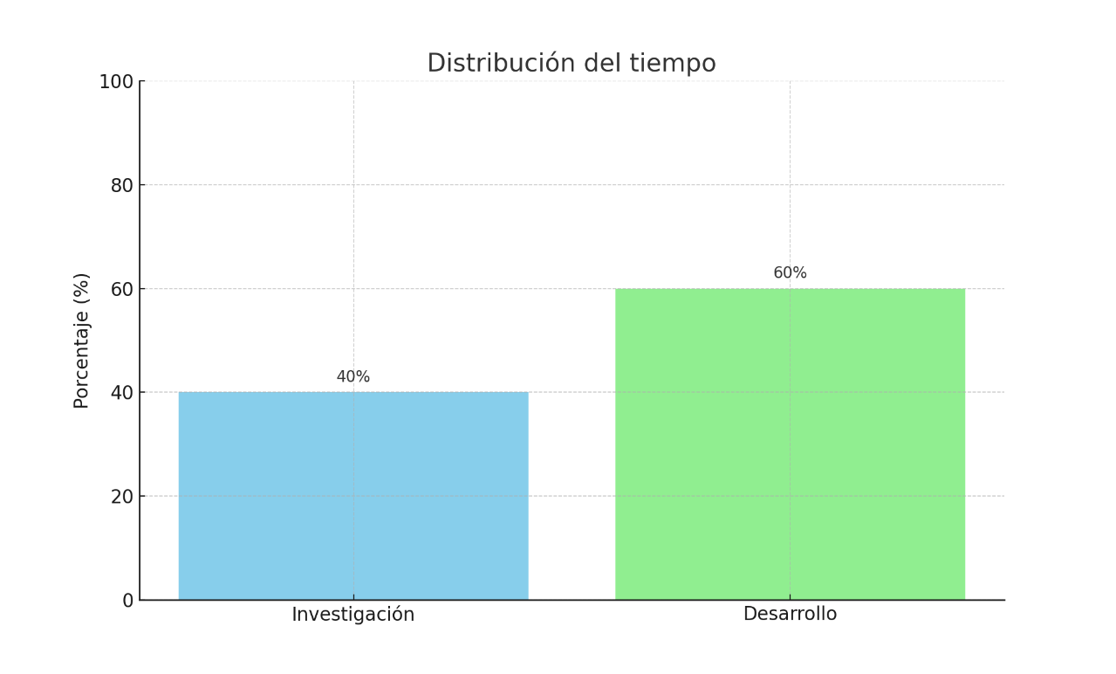
Hora Inicio | Hora Fin | Proyecto | Líneas Escritas | Errores | Observaciones
12:30:00 | 13:00:00 | LocsCodigo | 0 | 0 | Investigación inicial: cómo contar líneas en C# (LOC, comentarios, totales)
13:00 | 14:00:00 | LocsCodigo | 20 | 12 | Indagar sobre Regex
14:00 | 15:00:00 | LocsCodigo | 30 | 15 | Implementación de ContarLineas y CompararArchivos
15:00 | 15:45 | LocsCodigo | 40 | 10 | Correcciones de lógica y pruebas con archivos de ejemplo
16:00 | 16:45 | LocsCodigo | 0 | 0 | Mejorar catch para errores
17:00 | 17:45 | LocsCodigo | 0 | 0 | Optimización y reducción de errores menores

 |  |  | Metrica | Valor
 |  |  | Total de líneas escritas | 40 LOC
 |  |  | Total de errores detectados | 37
 |  |  | Tiempo total registrado | 6 horas
 |  |  | Porcentaje de tiempo en investigación | 40%
 |  |  | Porcentaje de tiempo en desarrollo | 60%

